action
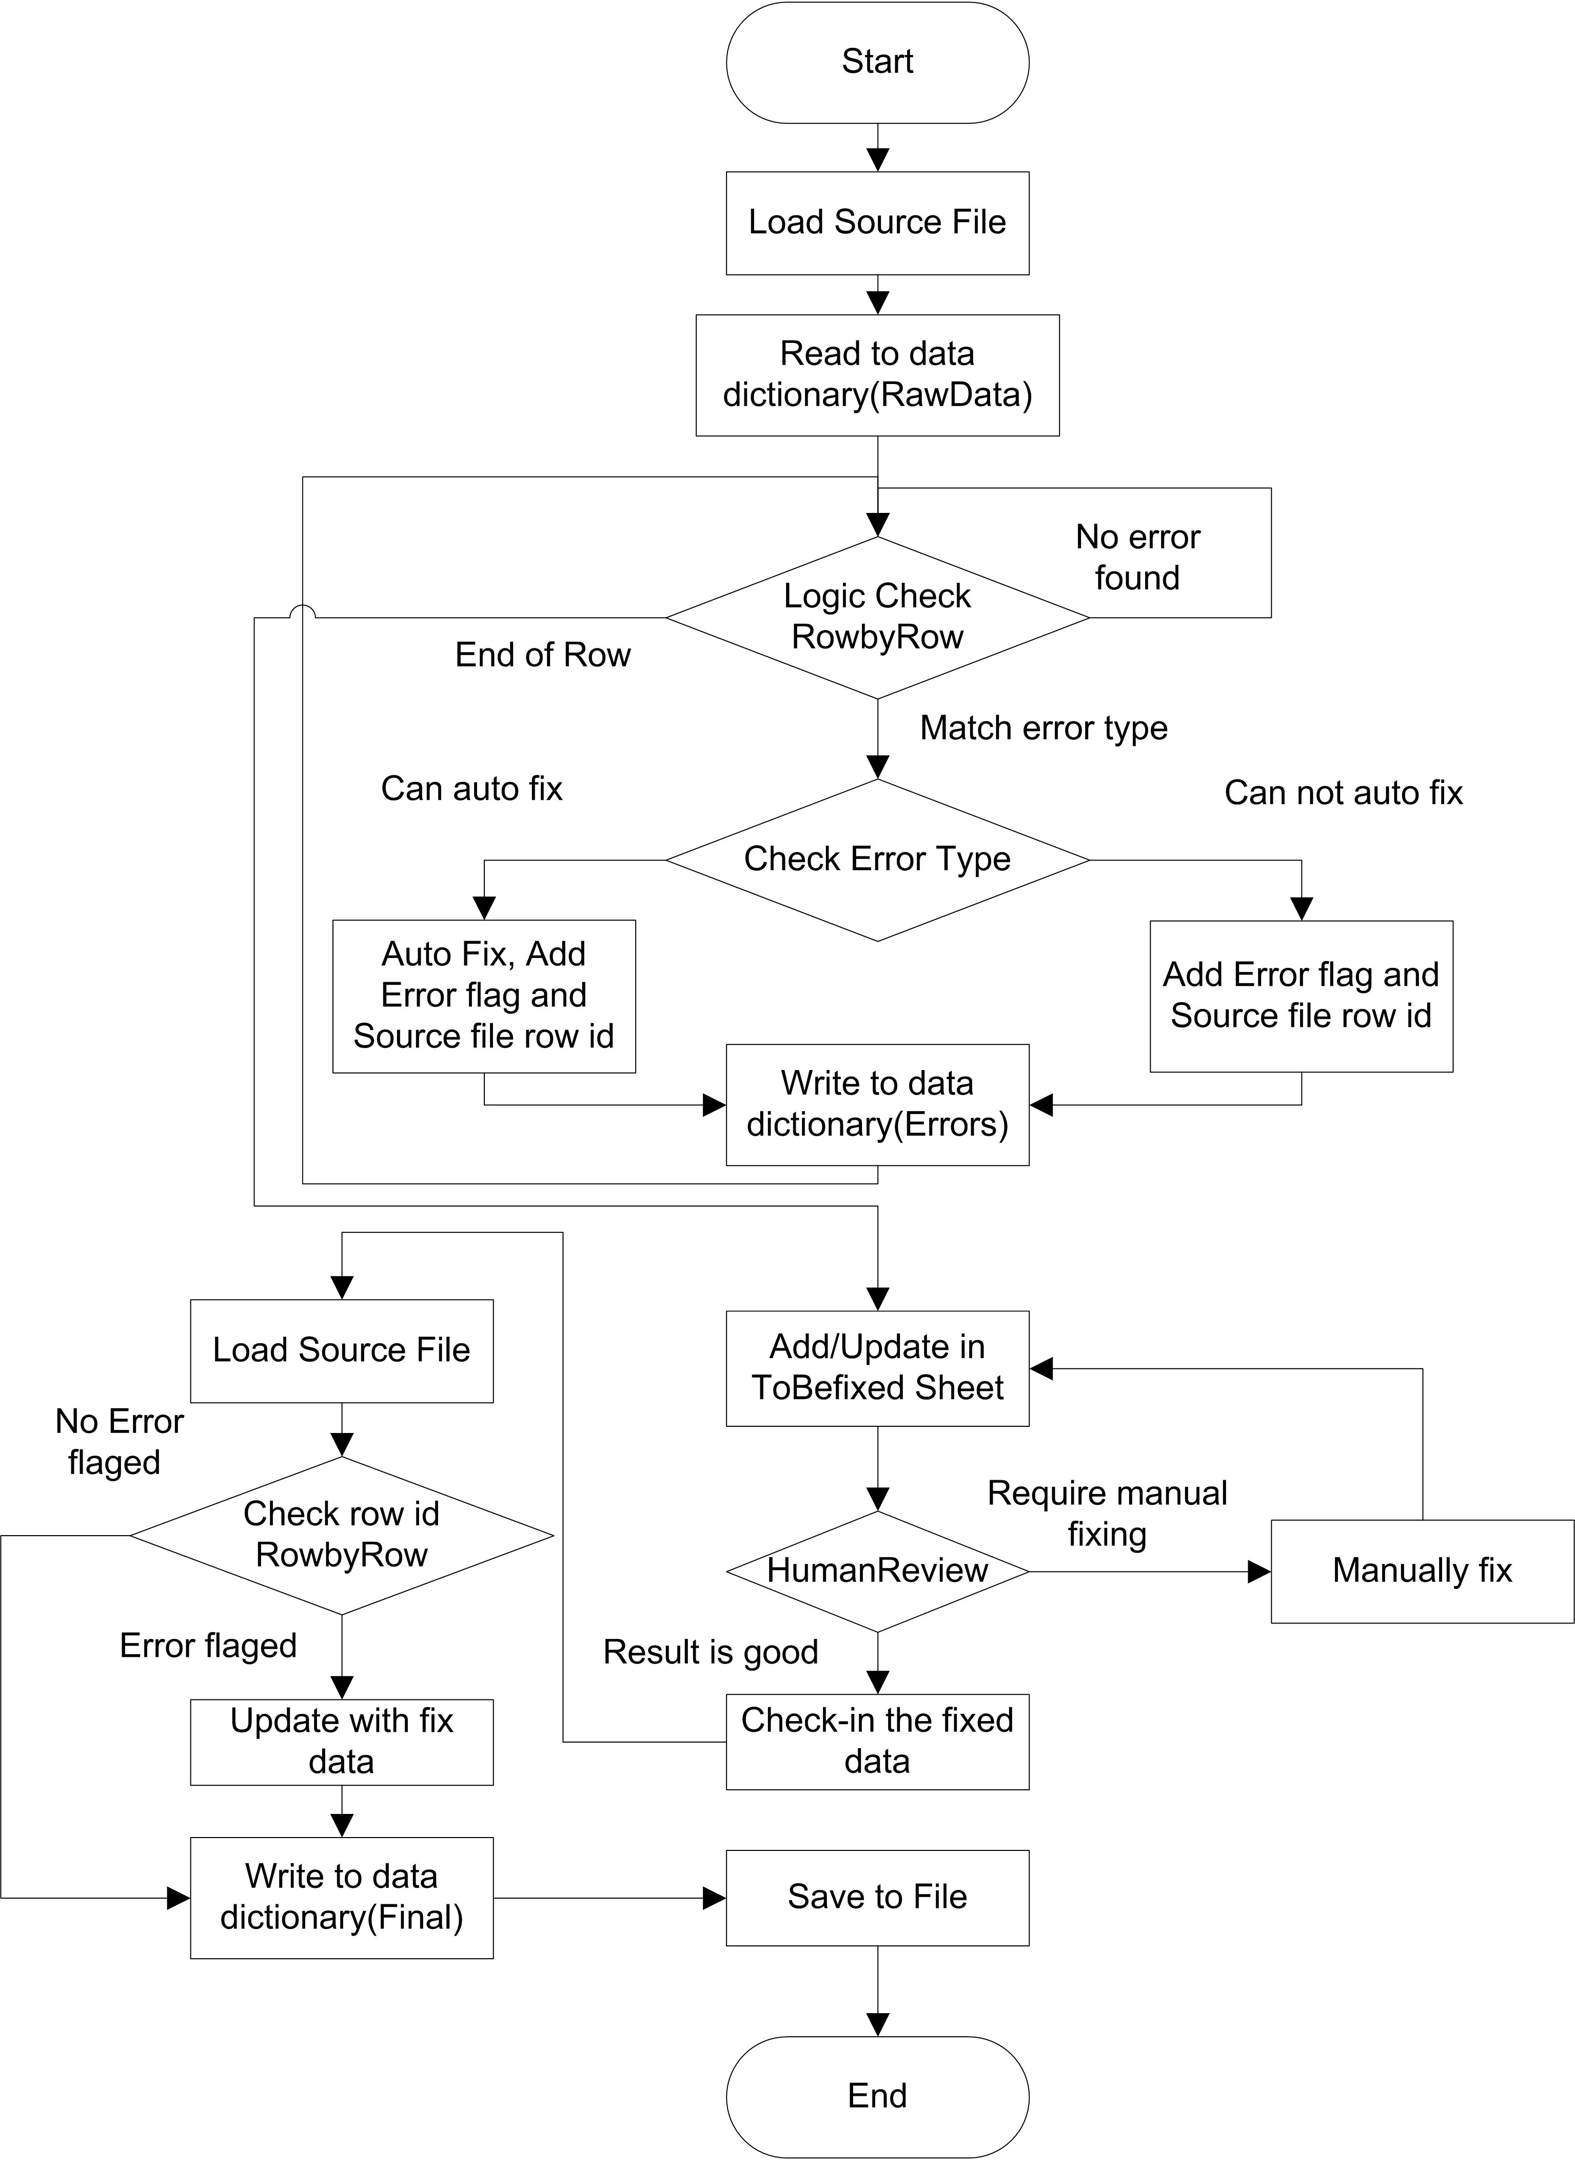
AML Reporting | Summary
 |  | ErrorType |  | AutoFix | ManualFix
 | Total | A | 28 |  | o
 | Err | B | 0 |  | o
 |  | C | 905 | o
 |  | D | 10 | o
 |  | E | 149 | o
 |  | F | 0 |  | o
 |  | G | 0 |  | o
 |  | Sum | 1092

